需求设计说明总览
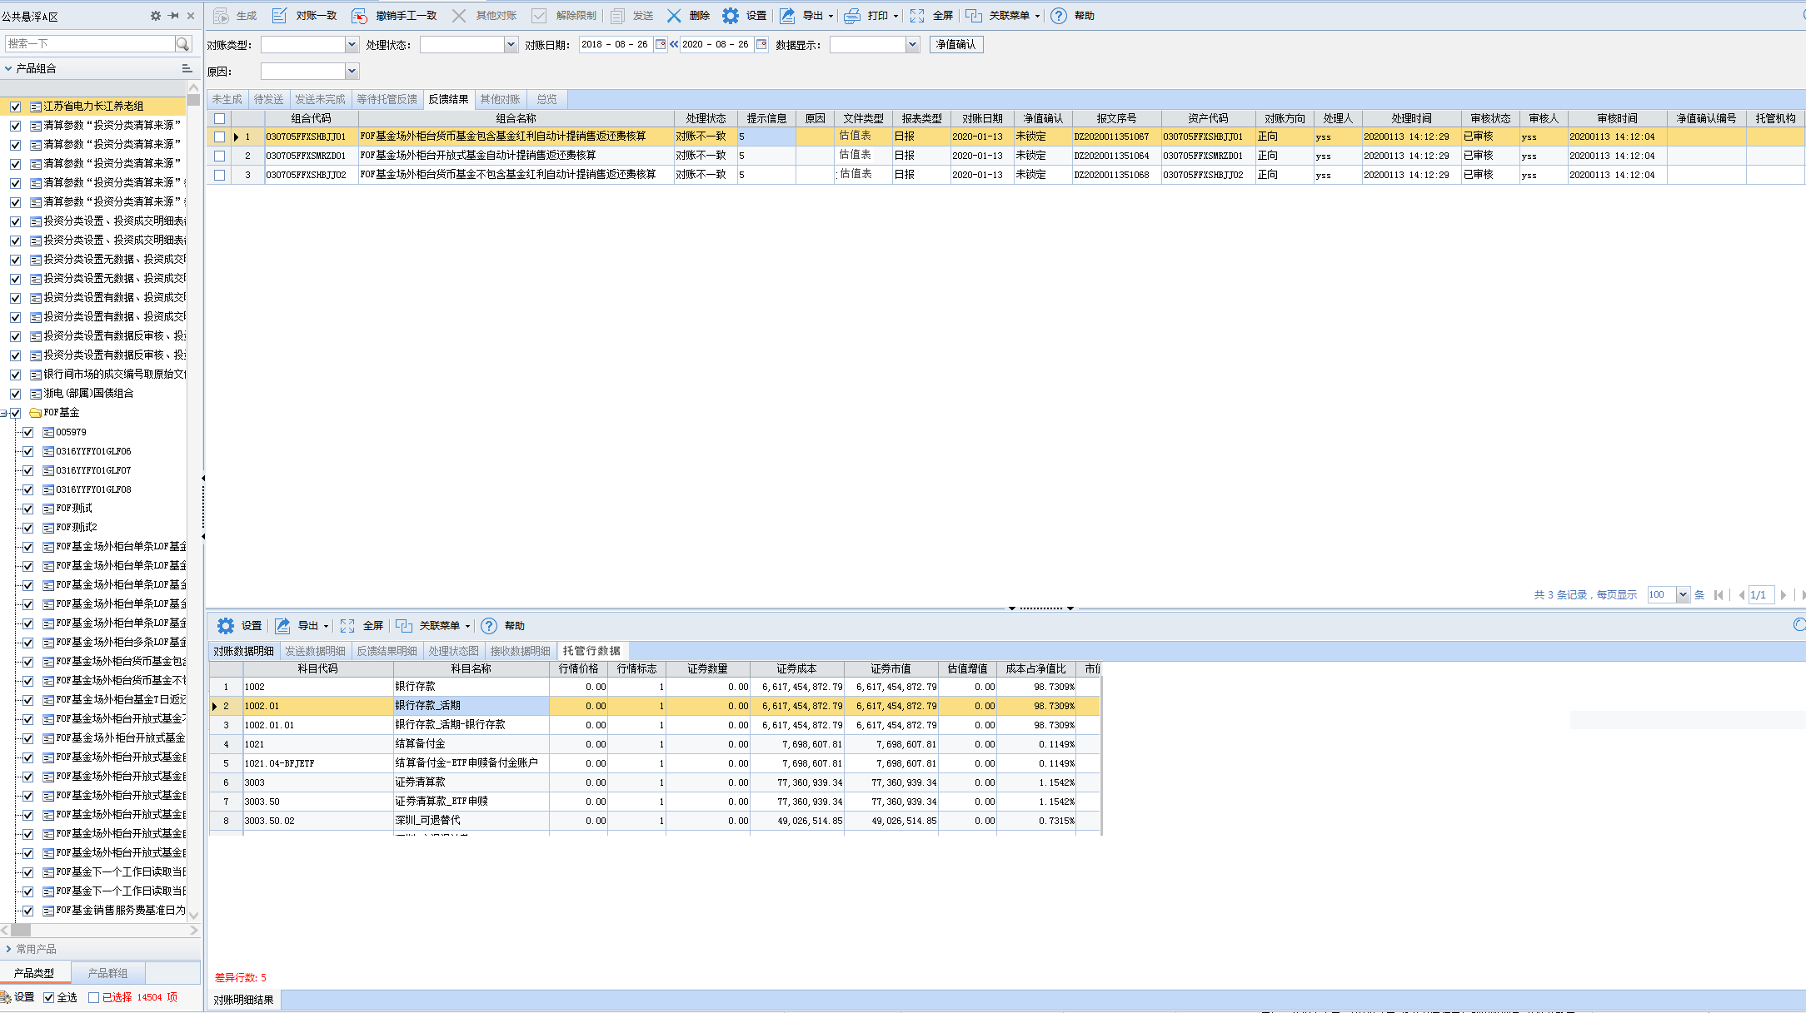
需求名称： | STORY94419国寿资产-电子对账管理模块中需要支持导出接到到托管行的电子对账估值表 |  | 设计人 | 宋达萍
需求背景介绍 | 国寿资产需要导出托管行的估值表EXCEL的功能。 需要支持在电子对账管理模块中 导出接到到托管行的电子对账估值表EXCEL文件功能
需求目标 | 增加【托管行数据】单独显示 接收到托管行返回的数据后，解析完单独显示完整信息。 参考【对账不一致】界面，该界面中对方数据就是托管行的数据。
需求功能点
序号 | 功能点 | 业务规则 |  |  | 附件
1 | 电子对账管理 界面优化 | 1.电子对账管理 界面优化 1-1、电子对账详细数据（电子对账管理--反馈结果页签，双击数据弹出）增加页签【托管行数据】，展示接收到的托管行的估值表数据，取值逻辑：参考【对账不一致】界面，该界面中对方数据就是托管行的数据。 界面要支持【设置】、【导出】操作，且【设置】界面中的‘文件名称’和‘主体名称’控件 增加通配符 [托管行名称]、[托管行代码]，取当前组合 关联 的主体信息设置“’主体性质”=托管人的主体名称和主体代码。 |  |  | v4.5项目-电子对账管理功能规格说明书21.6.doc
2 | 电子对账关联下半区增加页签 | 1-2、电子对账关联下半区增加页签【托管行数据】， 展示接收到的托管行的估值表数据，取值逻辑：参考【对账不一致】界面，该界面中对方数据就是托管行的数据。 下半区菜单栏增加【设置】、【导出】操作按钮 设置： 界面中的‘文件名称’和‘主体名称’控件 增加通配符 [托管行名称]、[托管行代码] ，取当前组合 关联 的主体信息设置“’主体性质”=托管人的主体名称和主体代码。 导出：只加载‘导出当前页’、‘导出并发送至邮件’、‘导出邮件策略设置’、‘电子签章设置’4项就可以， |  |  | v4.5项目-电子对账管理功能规格说明书21.6.doc
开发建议

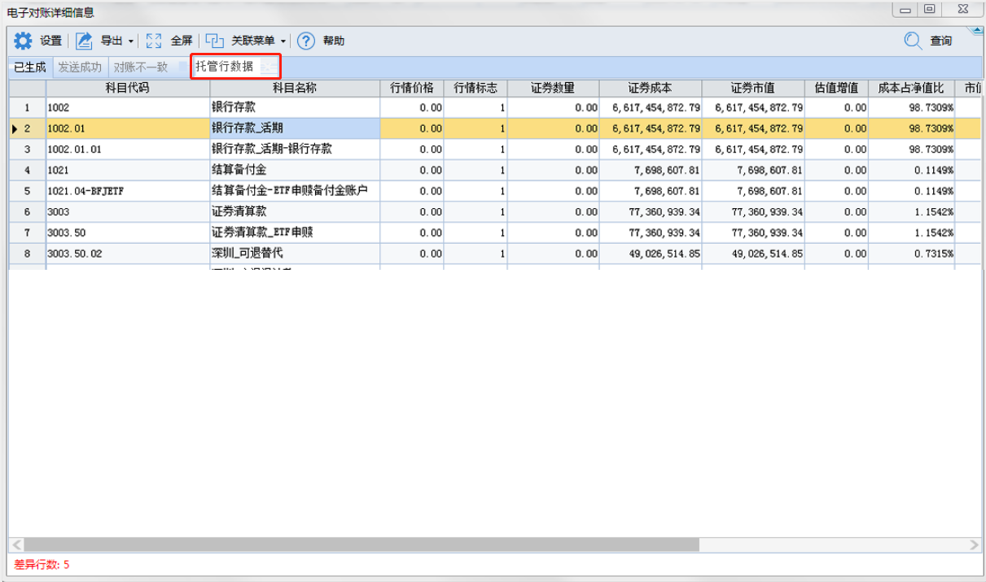
测试建议

